Sheet1
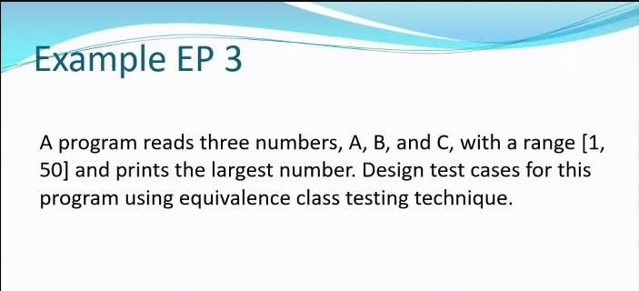
Table of analysis
Condition | Valid partition | Invalid partition
A,B,C | Các số nguyên trong khoảng [1, 50] | < 1 (dưới ngưỡng)
 |  | >50 (vượt ngưỡng)
 |  | Không phải số nguyên
 |  | Không có đầu vào

Test case design
Condition | Test case name | Inputs | Expected results
Kiểm tra với các giá trị hợp lệ | Kiểm tra đầu vào hợp lệ | 20, 30, 40 | Số lớn nhất là 40
Kiểm tra dưới phạm vi | Kiểm tra A < 1 | 0, 30, 40 | Lỗi thông báo A nằm ngoài phạm vi
Kiểm tra trên phạm vi | Kiểm tra B > 50 | 20, 60, 40 | Lỗi thông báo B nằm ngoài phạm vi
Kiểm tra giá trị không nguyên | Kiểm tra C không phải là số nguyên | 20, 30, "abcdef" | Lỗi thông báo C không phải là số nguyên
Kiểm tra mà không cần đầu vào | Kiểm tra đầu vào thiếu C | 20, 30, | Lỗi thông báo thiếu đầu vào C

